Sheet1
id | name | points
1 | 孙抗美 | 51
2 | 钱大学 | 80
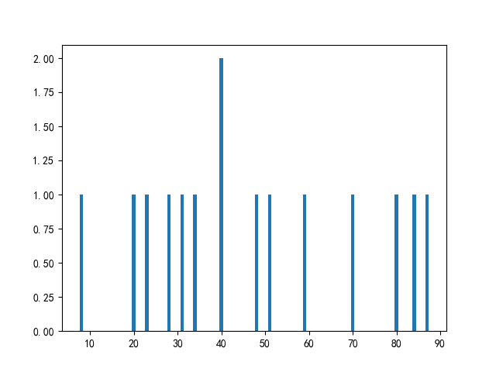
3 | 郑援朝 | 40
4 | 王伟 | 28
5 | 钱丰亮 | 87
6 | 吴伟 | 23
7 | 孙丰亮 | 34
8 | 赵大学 | 40
9 | 周超 | 84
10 | 禄伟 | 8
11 | 李援朝 | 59
12 | 禄抗美 | 48
13 | 钱抗美 | 31
14 | 王抗美 | 20
15 | 王超 | 70

